Sheet1
x | 2 | 4 | 6 | 8 | 10 | 12 | 14
y | 0 | 0 | 0 | 0 | 1 | 1 | 1

x = 7이면 y = ?
x = 11이면 y = ?

회귀 분석은 연속형 변수에 적용
연속형 변수 : 몸무게, 키, 월급, 나이 등등

로지스틱 회귀
범주형 데이터 중에서 2진 분류를 하는 방법입니다.
로지스틱 회귀는 숫자형 데이터를 확률 값으로 변경하여, 0.5미만이면 0으로, 0.5이상이면 1로 바꿔주는 알고리즘입니다.

로지스틱의 가설 공식
S자 곡선의 모양을 띄므로, sigmoid 함수라고 부릅니다.

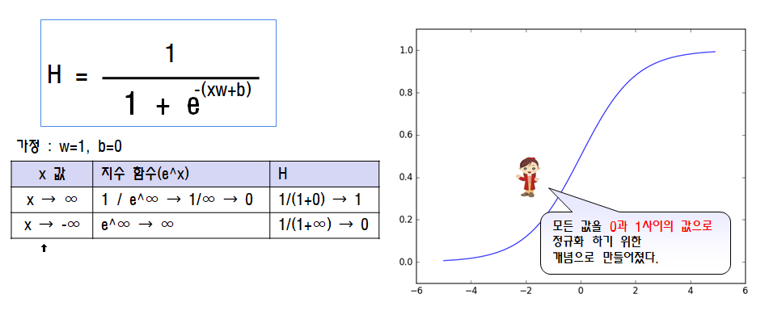

로지스틱의 비용 함수
마이너스가 붙은 이유는 로그 함수의 특징 때문입니다.
확률은 최소 0, 최대 1입니다.
로그 함수는 0과 1사이에서 음수 값을 가집니다.

기본 지식
 | 모든 수의 0승은 1입니다.
 | 로그 함수는 0과 1사이에서 음수 값을 가집니다.
 | 모든 확률의 총합은 1입니다.
 | 독립 사건의 전체 확률은 확률의 곱셈 법칙을 사용하면 됩니다.

로지스틱의 비용 함수
 | 로지스틱은 2개 중에서 1개를 구하는 이진 분류입니다.
 | 입력 데이터 x에 대하여 y는 0또는 1의 값을 가질수 있습니다.
 | 확률 변수 y가 1이될 확률
 |  | P(y=1|x) = σ(w^t*x+b) = H(가설)
 | 확률 변수 y가 0이될 확률
 |  | P(y=0|x) = 1 - σ(w^t*x+b) = 1 - H

 | 여기서, y는 0또는 1의 값만 가질 수 있으므로, 일반식은 다음과 같습니다.
 |  | P(y=t|x) = H^t*(1-H)^(1-t) (단, t=0 또는 1)

 | 독립 사건의 전체 확률은 확률의 곱셈 법칙을 사용하면 됩니다.
 |  | L은 우도 함수라고 합니다.(Likelyhood)
 |  | L(θ)=L(w, b)=P(y=0|x)*P(y=1|x)=πP(y=t|x)=πH^t*(1-H)^(1-t)
 |  | 우리는 우도 함수의 값을 최대로 만들어 주는 가장 이상적인
 |  | w와 b를 구하는 것이 목표입니다.

 |  | 우도 함수는 w와 b에 대하여 각각 편미분을 해서 값을 구해 냅니다.
 |  | 일반적으로 연산이 복잡하므로, 연산을 쉽게 할 수 있도록 log를 씌웁니다.

 |  | 비용 함수 : E(w,b)
 |  | E(w,b) = -log(L(θ)) = -log(L(w, b)) = -Σ(y-logH+(1-y)log(1-H))

